RWS70
Versie 21-01-2021 - CONCEPT
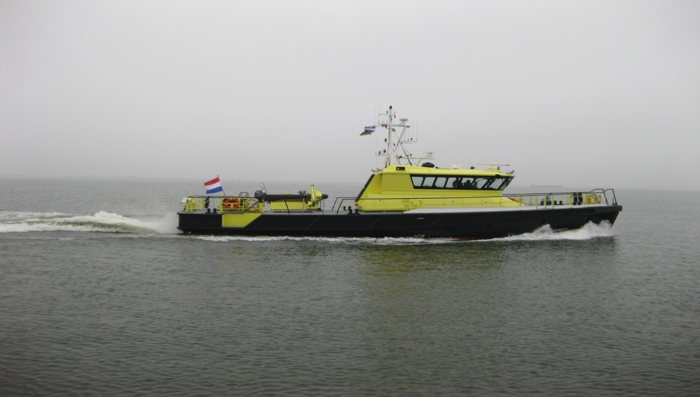
IMO/ENI nummer | 9479175
Naam | RWS 70
Dienst | NN
Ligplaats | Amsterdam
Klasse | Lloyds
Bouwjaar | 2008
Certificering | Zone 2
GMDSS Area
Wind-kracht beperking | binnenvaart
Lengte oa (m) | 23.95
Breedte (m) | 5.83
Holte (m) | 2.95
Diepgang max (m) | 1.32
Gewicht (ton) | 67.00
Totale hoogte (m) | 8.98
Kruip hoogte(m) | 5.98
Snelheid | 45 km/uur
Casco | Staal
Opbouw | Aluminium
Voort- stuwing
Hoofd motor + type | 2x CAT C 18 651 KW
Koppeling + type | 2 x ZF 550
Hulpset 1 motor + type | CAT C4.4
Hulpset 2 motor + type
Hulpset 3 motor + type
Boegschroefsysteem + type + vermogen | Verhaar Omega OFP370-22
Gasolietank inhoud (ltr) | 2 x 3250
Gasolie dagtank inhoud (ltr) | geen
Drink watertank inhoud (ltr) | 800
Grijs watertank inhoud (ltr) | 336
Zwartwatertank inhoud (ltr) | 336
Dekkraan | Heila HLRM 5-28
Geinstalleerd vermogen (kW) | 1302
Roepnaam | PBPN
Telefoonnr | 629129607
Verfsysteem bovenwater | International
Verfsysteem onderwater | International

Verwachte vaaruren | 2000
Reddingsvesten (aantal en type) | 10 Solas
Overlevingspakken (aantal en type) | 6
Brandblussers (type en liters) | 6
CO2 | 1
Schuim
Stationaire brandblusinstallatie
Brandmeldinstallatie (type) | 1
Reddingsboeien (aantal) | 3
Vluchtmaskers (EEBD) | 4 INTERSPIRO
Gasdetectie (MSA) | ja
Type en aantal verbandtrommel(s) | c
Medische uitrusting
Reddingsvlot(ten) | ja
Draagbaar | ja
Jason Cradle | ja
MOB boot | geen
Ademluchtset | ja
AED | 1 dEFIBTECH
ADN voorzieningen | ja

RWS 71
Versie 21-01-2021 - CONCEPT
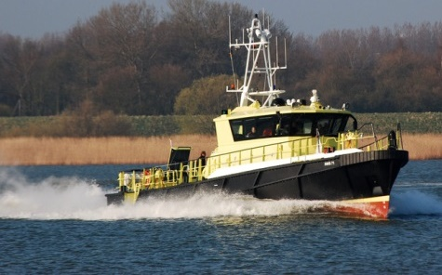
IMO/ENI nummer | 9479113
Naam | RWS 71
Dienst | Zuid Holland
Ligplaats | Dordrecht
Klasse | Lloyds
Bouwjaar | 2009
Certificering | Zone 2
GMDSS Area | NVT
Wind-kracht beperking | binnenvaart
Lengte oa (m) | 23.95
Breedte (m) | 5.83
Holte (m) | 2.95
Diepgang max (m) | 1.32
Gewicht (ton) | 67.00
Totale hoogte (m) | 8.98
Kruip hoogte(m) | 5.98
Snelheid | 45 km/uur
Casco | Staal
Opbouw | Aluminium
Voort- stuwing | Caterpillar
Hoofd motor + type | 2x CAT C 18 651 KW
Koppeling + type | 2 x ZF 550
Hulpset 1 motor + type | CAT C4.4
Hulpset 2 motor + type
Hulpset 3 motor + type
Boegschroefsysteem + type + vermogen | Verhaar Omega OFP370-22
Gasolietank inhoud (ltr) | 2 x 3250
Gasolie dagtank inhoud (ltr) | NVT
Drink watertank inhoud (ltr) | 800
Grijs watertank inhoud (ltr) | 250
Zwartwatertank inhoud (ltr) | 250
Vuile olie tank (ltr) | 200
Bilge tank (ltr) | 440
Dekkraan | Heila HLRM 5-28
Geinstalleerd vermogen (kW) | 1302
Roepnaam | PBQX
Telefoonnr | 06-29130227
Verfsysteem bovenwater | International
Verfsysteem onderwater | International

Verwachte vaaruren | 2000
Reddingsvesten (aantal en type) | 10x Solas 275N
Overlevingspakken (aantal en type) | 4x Viking
Brandblussers (type en liters) | 5x (3 poederblussers 6kg ABC en 2x CO2 blusser 2kg B)
CO2 | 2x
Schuim | 1x 9ltr AB achterdek sb achter
Stationaire brandblusinstallatie | NVT (afgekoppeld)
Brandmeldinstallatie (type) | 1 Consilium
Reddingsboeien (aantal) | 3
Vluchtmaskers (EEBD) | 4 INTERSPIRO
Gasdetectie (MSA) | ja
Type en aantal verbandtrommel(s) | C Kolom
Medische uitrusting
Reddingsvlot(ten) | ja, 1x 6DK+
Draagbaar | ja
Jason Cradle | ja
MOB boot | NVT
Ademluchtset | 4x Interspiro
AED | 1 DEFIBTECH
ADN voorzieningen | ja

RWS72
Versie 21-01-2021 - CONCEPT
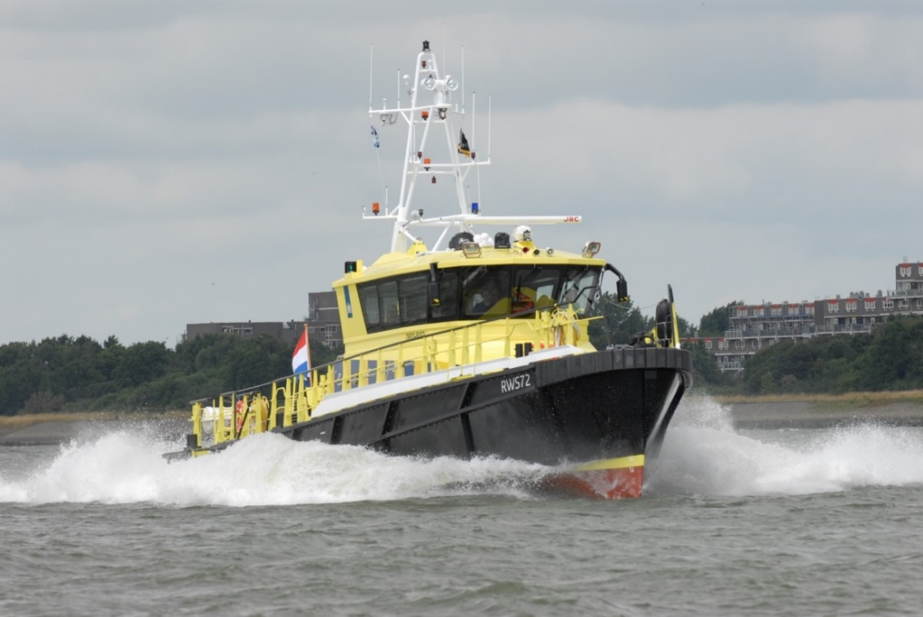
IMO/ENI nummer | 9479187
Naam | RWS 72
Dienst | Midden Nederland
Ligplaats | TIEL
Klasse | Lloyds
Bouwjaar | 2009
Certificering | Zone 2
GMDSS Area | NVT
Wind-kracht beperking | binnenvaart
Lengte oa (m) | 23.95
Breedte (m) | 5.83
Holte (m) | 2.95
Diepgang max (m) | 1.32
Gewicht (ton) | 67.00
Totale hoogte (m) | 8.98
Kruip hoogte(m) | 5.98
Snelheid | 45 km/uur
Casco | Staal
Opbouw | Aluminium
Voort- stuwing | Caterpillar
Hoofd motor + type | 2x CAT C 18 651 KW
Koppeling + type | 2 x ZF 550
Hulpset 1 motor + type | CAT C4.4
Hulpset 2 motor + type
Hulpset 3 motor + type
Boegschroefsysteem + type + vermogen | Verhaar Omega OFP370-22
Gasolietank inhoud (ltr) | 2 x 3250
Gasolie dagtank inhoud (ltr) | NVT
Drink watertank inhoud (ltr) | 800
Grijs watertank inhoud (ltr) | 250
Zwartwatertank inhoud (ltr) | 250
Vuile olie tank (ltr) | 200
Bilge tank (ltr) | 440
Dekkraan | Heila HLRM 5-28
Geinstalleerd vermogen (kW) | 1302
Roepnaam | PBID
Telefoonnr | 06-29127931
Verfsysteem bovenwater | International
Verfsysteem onderwater | International

Verwachte vaaruren | 2000
Reddingsvesten (aantal en type) | 10x Solas 275N
Overlevingspakken (aantal en type) | 4x Viking
Brandblussers (type en liters) | 5x (3 poederblussers 6kg ABC en 2x CO2 blusser 2kg B)
CO2 | 2x
Schuim | 1x 9ltr AB achterdek sb achter
Stationaire brandblusinstallatie | NVT (afgekoppeld)
Brandmeldinstallatie (type) | 1 Consilium
Reddingsboeien (aantal) | 3
Vluchtmaskers (EEBD) | 4 INTERSPIRO
Gasdetectie (MSA) | ja
Type en aantal verbandtrommel(s) | C Kolom
Medische uitrusting
Reddingsvlot(ten) | ja, 6DK+
Draagbaar | ja
Jason Cradle | ja
MOB boot | Bijboot AVON met buitenboordmotor 40 PK Yamaha
Ademluchtset | 4x Interspiro
AED | 1 DEFIBTECH
ADN voorzieningen | ja

RWS73
Versie 21-01-2021 - CONCEPT
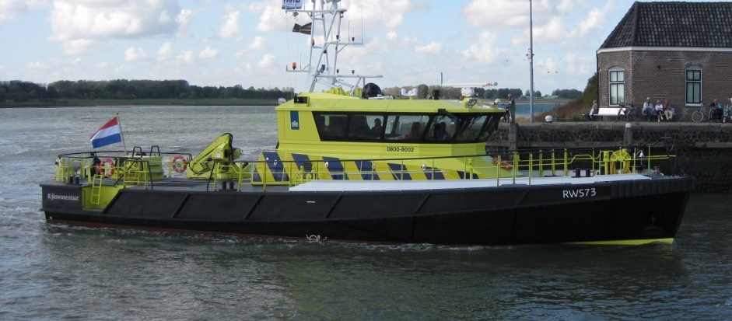
IMO/ENI nummer | 9479199
Naam | RWS 73
Dienst | Zuid Holland
Ligplaats | Dordrecht
Klasse | Lloyds
Bouwjaar | 2009
Certificering | Zone 2
GMDSS Area | NVT
Wind-kracht beperking | binnenvaart
Lengte oa (m) | 23.95
Breedte (m) | 5.83
Holte (m) | 2.95
Diepgang max (m) | 1.32
Gewicht (ton) | 67.00
Totale hoogte (m) | 8.98
Kruip hoogte(m) | 5.98
Snelheid | 45 km/uur
Casco | Staal
Opbouw | Aluminium
Voort- stuwing | Caterpillar
Hoofd motor + type | 2x CAT C 18 651 KW
Koppeling + type | 2 x ZF 550
Hulpset 1 motor + type | CAT C4.4
Hulpset 2 motor + type
Hulpset 3 motor + type
Boegschroefsysteem + type + vermogen | Verhaar Omega OFP370-22
Gasolietank inhoud (ltr) | 2 x 3250
Gasolie dagtank inhoud (ltr) | NVT
Drink watertank inhoud (ltr) | 800
Grijs watertank inhoud (ltr) | 250
Zwartwatertank inhoud (ltr) | 250
Vuile olie tank (ltr) | 200
Bilge tank (ltr) | 440
Dekkraan | Heila HLRM 5-28
Geinstalleerd vermogen (kW) | 1302
Roepnaam | PBKS
Telefoonnr | 06-29129926
Verfsysteem bovenwater | International
Verfsysteem onderwater | International

Verwachte vaaruren | 2000
Reddingsvesten (aantal en type) | 10x Solas 275N
Overlevingspakken (aantal en type) | 4x Viking
Brandblussers (type en liters) | 5x (3 poederblussers 6kg ABC en 2x CO2 blusser 2kg B)
CO2 | 2x
Schuim | 1x 9ltr AB achterdek sb achter
Stationaire brandblusinstallatie | NVT (afgekoppeld)
Brandmeldinstallatie (type) | 1 Consilium
Reddingsboeien (aantal) | 3
Vluchtmaskers (EEBD) | 4 INTERSPIRO
Gasdetectie (MSA) | ja
Type en aantal verbandtrommel(s) | C Kolom
Medische uitrusting
Reddingsvlot(ten) | ja, 1x 6DK+
Draagbaar | ja
Jason Cradle | ja
MOB boot | NVT
Ademluchtset | 4x Interspiro
AED | 1 DEFIBTECH
ADN voorzieningen | ja

RWS74
Versie 21-01-2021 - CONCEPT
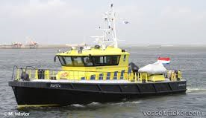
IMO/ENI nummer | 9479266
Naam | RWS 74
Dienst | NN
Ligplaats | Harlingen
Klasse | Lloyds
Bouwjaar | 2009
Certificering | Zone 2
GMDSS Area | NVT
Wind-kracht beperking | Zeevaart
Lengte oa (m) | 23.95
Breedte (m) | 5.83
Holte (m) | 2.95
Diepgang max (m) | 1.32
Gewicht (ton) | 67.00
Totale hoogte (m) | 8.98
Kruip hoogte(m) | 5.98
Snelheid | 45 km/uur
Casco | Staal
Opbouw | Aluminium
Voort- stuwing | Caterpillar
Hoofd motor + type | 2x CAT C 18 651 KW
Koppeling + type | 2 x ZF 550
Hulpset 1 motor + type | CAT C4.4
Hulpset 2 motor + type
Hulpset 3 motor + type
Boegschroefsysteem + type + vermogen | Verhaar Omega OFP370-22
Gasolietank inhoud (ltr) | 2 x 3250
Gasolie dagtank inhoud (ltr) | NVT
Drink watertank inhoud (ltr) | 800
Grijs watertank inhoud (ltr) | 250
Zwartwatertank inhoud (ltr) | 250
Vuile olie tank (ltr) | 200
Bilge tank (ltr) | 440
Dekkraan | Heila HLRM 5-28
Geinstalleerd vermogen (kW) | 1302
Roepnaam | PBSI
Telefoonnr | 06-29129894
Verfsysteem bovenwater | International
Verfsysteem onderwater | International

Verwachte vaaruren | 2000
Reddingsvesten (aantal en type) | 10x Solas 275N
Overlevingspakken (aantal en type) | 12x Viking
Brandblussers (type en liters) | 5x (3 poederblussers 6kg ABC en 2x CO2 blusser 2kg B)
CO2 | 2x
Schuim | 1x 9ltr AB achterdek sb achter
Stationaire brandblusinstallatie | TYCO, CO2 blusgasinstallatie NOVEC
Brandmeldinstallatie (type) | 1 Consilium
Reddingsboeien (aantal) | 3
Vluchtmaskers (EEBD) | 4 INTERSPIRO
Gasdetectie (MSA) | ja
Type en aantal verbandtrommel(s) | C Kolom
Medische uitrusting
Reddingsvlot(ten) | ja, 2x 10DK+
Draagbaar | ja
Jason Cradle | ja
MOB boot | NVT
Ademluchtset | 4x Interspiro
AED | 1 DEFIBTECH
ADN voorzieningen | ja

RWS75
Versie 21-01-2021 - CONCEPT
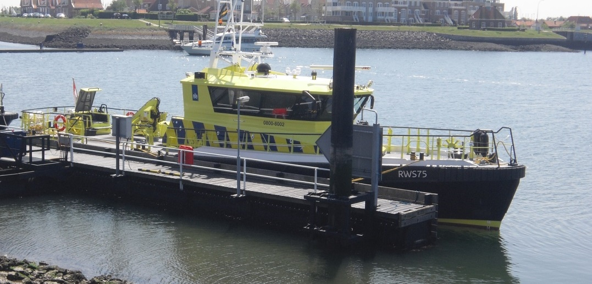
IMO/ENI nummer | 9479125
Naam | RWS 75
Dienst | Zeeland
Ligplaats | Wemeldinge
Klasse | Lloyds
Bouwjaar | 2010
Certificering | Zone 2
GMDSS Area | NVT
Wind-kracht beperking | binnenvaart
Lengte oa (m) | 23.95
Breedte (m) | 5.83
Holte (m) | 2.95
Diepgang max (m) | 1.32
Gewicht (ton) | 67.00
Totale hoogte (m) | 8.98
Kruip hoogte(m) | 5.98
Snelheid | 45 km/uur
Casco | Staal
Opbouw | Aluminium
Voort- stuwing | Caterpillar
Hoofd motor + type | 2x CAT C 18 651 KW
Koppeling + type | 2 x ZF 550
Hulpset 1 motor + type | CAT C4.4
Hulpset 2 motor + type
Hulpset 3 motor + type
Boegschroefsysteem + type + vermogen | Verhaar Omega OFP370-22
Gasolietank inhoud (ltr) | 2 x 3250
Gasolie dagtank inhoud (ltr) | NVT
Drink watertank inhoud (ltr) | 800
Grijs watertank inhoud (ltr) | 250
Zwartwatertank inhoud (ltr) | 250
Vuile olie tank (ltr) | 200
Bilge tank (ltr) | 440
Dekkraan | Heila HLRM 5-28
Geinstalleerd vermogen (kW) | 1302
Roepnaam | PBSN
Telefoonnr | 06-29129895
Verfsysteem bovenwater | International
Verfsysteem onderwater | International

Verwachte vaaruren | 2000
Reddingsvesten (aantal en type) | 10x Solas 275N
Overlevingspakken (aantal en type) | 4x Viking
Brandblussers (type en liters) | 5x (3 poederblussers 6kg ABC en 2x CO2 blusser 2kg B)
CO2 | 2x
Schuim | 1x 9ltr AB achterdek sb achter
Stationaire brandblusinstallatie | NVT (afgekoppeld)
Brandmeldinstallatie (type) | 1 Consilium
Reddingsboeien (aantal) | 3
Vluchtmaskers (EEBD) | 4 INTERSPIRO
Gasdetectie (MSA) | ja
Type en aantal verbandtrommel(s) | C Kolom
Medische uitrusting
Reddingsvlot(ten) | ja, 1x 6DK+
Draagbaar | ja
Jason Cradle | ja
MOB boot | Bijboot NOVA Marine + 40PK YAMAHA
Ademluchtset | 4x Interspiro
AED | 1 DEFIBTECH
ADN voorzieningen | ja

RWS76
Versie 21-01-2021 - CONCEPT
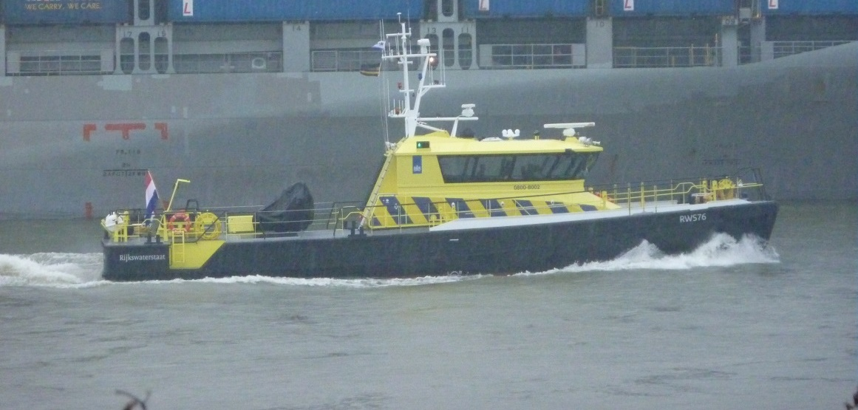
IMO/ENI nummer | 9479278
Naam | RWS 76
Dienst | NN
Ligplaats | Lauwersoog
Klasse | Lloyds
Bouwjaar | 2011
Certificering | Zone 2
GMDSS Area | NVT
Wind-kracht beperking | Zeevaart
Lengte oa (m) | 23.95
Breedte (m) | 5.83
Holte (m) | 2.95
Diepgang max (m) | 1.32
Gewicht (ton) | 67.00
Totale hoogte (m) | 8.98
Kruip hoogte(m) | 5.98
Snelheid | 45 km/uur
Casco | Staal
Opbouw | Aluminium
Voort- stuwing | Caterpillar
Hoofd motor + type | 2x CAT C 18 651 KW
Koppeling + type | 2 x ZF 550
Hulpset 1 motor + type | CAT C4.4
Hulpset 2 motor + type
Hulpset 3 motor + type
Boegschroefsysteem + type + vermogen | Verhaar Omega OFP370-22
Gasolietank inhoud (ltr) | 2 x 3250
Gasolie dagtank inhoud (ltr) | NVT
Drink watertank inhoud (ltr) | 800
Grijs watertank inhoud (ltr) | 250
Zwartwatertank inhoud (ltr) | 250
Vuile olie tank (ltr) | 200
Bilge tank (ltr) | 440
Dekkraan | Heila HLRM 5-28
Geinstalleerd vermogen (kW) | 1302
Roepnaam | PBSK
Telefoonnr | 06-29129927
Verfsysteem bovenwater | International
Verfsysteem onderwater | International

Verwachte vaaruren | 2000
Reddingsvesten (aantal en type) | 10x Solas 275N
Overlevingspakken (aantal en type) | 12x Viking
Brandblussers (type en liters) | 5x (3 poederblussers 6kg ABC en 2x CO2 blusser 2kg B)
CO2 | 2x
Schuim | 1x 9ltr AB achterdek sb achter
Stationaire brandblusinstallatie | TYCO, CO2 blusgasinstallatie NOVEC
Brandmeldinstallatie (type) | 1 Consilium
Reddingsboeien (aantal) | 3
Vluchtmaskers (EEBD) | 4 INTERSPIRO
Gasdetectie (MSA) | ja
Type en aantal verbandtrommel(s) | C Kolom
Medische uitrusting
Reddingsvlot(ten) | ja, 2x 10DK+
Draagbaar | ja
Jason Cradle | ja
MOB boot | Ja, bijboot + 30 PK MERCURY
Ademluchtset | 4x Interspiro
AED | 1 DEFIBTECH
ADN voorzieningen | ja

RWS77
Versie 21-01-2021 - CONCEPT
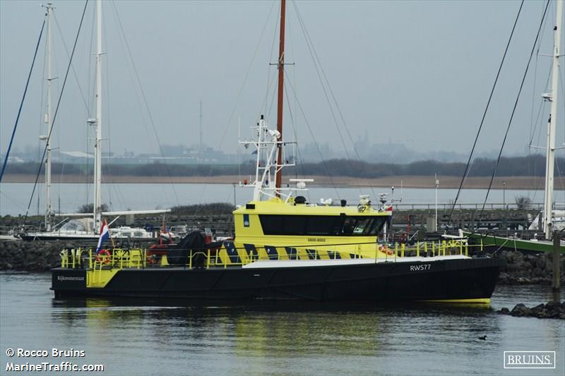
IMO/ENI nummer | 9479280
Naam | RWS 77
Dienst | NN
Ligplaats | URK
Klasse | Lloyds
Bouwjaar | 2010
Certificering | Zone 2
GMDSS Area | NVT
Wind-kracht beperking | binnenvaart
Lengte oa (m) | 23.95
Breedte (m) | 5.83
Holte (m) | 2.95
Diepgang max (m) | 1.32
Gewicht (ton) | 67.00
Totale hoogte (m) | 8.98
Kruip hoogte(m) | 5.98
Snelheid | 45 km/uur
Casco | Staal
Opbouw | Aluminium
Voort- stuwing | Caterpillar
Hoofd motor + type | 2x CAT C 18 651 KW
Koppeling + type | 2 x ZF 550
Hulpset 1 motor + type | CAT C4.4
Hulpset 2 motor + type
Hulpset 3 motor + type
Boegschroefsysteem + type + vermogen | Verhaar Omega OFP370-22
Gasolietank inhoud (ltr) | 2 x 3250
Gasolie dagtank inhoud (ltr) | NVT
Drink watertank inhoud (ltr) | 800
Grijs watertank inhoud (ltr) | 250
Zwartwatertank inhoud (ltr) | 250
Vuile olie tank (ltr) | 200
Bilge tank (ltr) | 440
Dekkraan | Heila HLRM 5-28
Geinstalleerd vermogen (kW) | 1302
Roepnaam | PBSL
Telefoonnr | 06-29129792
Verfsysteem bovenwater | International
Verfsysteem onderwater | International

Verwachte vaaruren | 2000
Reddingsvesten (aantal en type) | 10x Solas 275N
Overlevingspakken (aantal en type) | 4x Viking
Brandblussers (type en liters) | 5x (3 poederblussers 6kg ABC en 2x CO2 blusser 2kg B)
CO2 | 2x
Schuim | 1x 9ltr AB achterdek sb achter
Stationaire brandblusinstallatie | NVT (afgekoppeld)
Brandmeldinstallatie (type) | 1 Consilium
Reddingsboeien (aantal) | 3
Vluchtmaskers (EEBD) | 4 INTERSPIRO
Gasdetectie (MSA) | ja
Type en aantal verbandtrommel(s) | C Kolom
Medische uitrusting
Reddingsvlot(ten) | ja, 1x 6DK+
Draagbaar | ja
Jason Cradle | ja
MOB boot | Bijboot TORNADO + 50 PK HONDA
Ademluchtset | 4x Interspiro
AED | 1 DEFIBTECH
ADN voorzieningen | ja

RWS78
Versie 21-01-2021 - CONCEPT
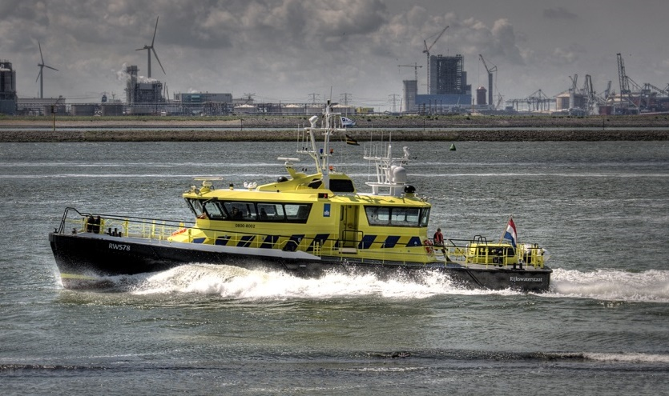
IMO/ENI nummer | 9479137
Naam | RWS 78
Dienst | Zeeland
Ligplaats | Vlissingen
Klasse | Lloyds
Bouwjaar | 2011
Certificering | Zone 2
GMDSS Area | NVT
Wind-kracht beperking | Zeevaart
Lengte oa (m) | 23.95
Breedte (m) | 5.83
Holte (m) | 2.95
Diepgang max (m) | 1.40
Gewicht (ton) | 79.00
Totale hoogte (m) | 8.98
Kruip hoogte(m) | 5.98
Snelheid | 40 km/uur
Casco | Staal
Opbouw | Aluminium
Voort- stuwing | Caterpillar
Hoofd motor + type | 2x CAT C 18 651 KW
Koppeling + type | 2 x ZF 550
Hulpset 1 motor + type | CAT C4.4
Hulpset 2 motor + type | CAT C2.2
Hulpset 3 motor + type
Boegschroefsysteem + type + vermogen | VOITH + DP systeem
Gasolietank inhoud (ltr) | 2 x 3250
Gasolie dagtank inhoud (ltr) | NVT
Drink watertank inhoud (ltr) | 800
Grijs watertank inhoud (ltr) | 250
Zwartwatertank inhoud (ltr) | 250
Vuile olie tank (ltr) | 200
Bilge tank (ltr) | 440
Dekkraan | NVT
Geinstalleerd vermogen (kW) | 1302
Roepnaam | PBSM
Telefoonnr | 06-51678514
Verfsysteem bovenwater | International
Verfsysteem onderwater | International

Verwachte vaaruren | 2000
Reddingsvesten (aantal en type) | 12x reddingsvest Mullion
Overlevingspakken (aantal en type) | 12x Viking
Brandblussers (type en liters) | 6x (3 poederblussers 6kg ABC en 3x CO2 blusser 2kg B)
CO2 | 3x
Schuim | NVT
Stationaire brandblusinstallatie | TYCO, CO2 blusgasinstallatie NOVEC
Brandmeldinstallatie (type) | 1 Consilium
Reddingsboeien (aantal) | 3
Vluchtmaskers (EEBD) | 4 INTERSPIRO
Gasdetectie (MSA) | ja
Type en aantal verbandtrommel(s) | C Kolom
Medische uitrusting
Reddingsvlot(ten) | ja, 2x 10DK+
Draagbaar | ja
Jason Cradle | ja
MOB boot | NVT
Ademluchtset | 4x Interspiro
AED | 1 DEFIBTECH
ADN voorzieningen | ja

RWS79
Versie 21-01-2021 - CONCEPT
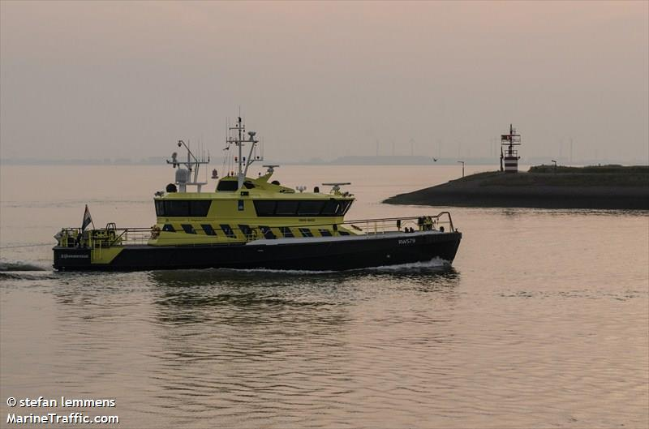
IMO/ENI nummer | 9479292
Naam | RWS 79
Dienst | Zeeland
Ligplaats | Vlissingen
Klasse | Lloyds
Bouwjaar | 2012
Certificering | Zone 2
GMDSS Area | NVT
Wind-kracht beperking | Zeevaart
Lengte oa (m) | 23.95
Breedte (m) | 5.83
Holte (m) | 2.95
Diepgang max (m) | 1.40
Gewicht (ton) | 79.00
Totale hoogte (m) | 8.98
Kruip hoogte(m) | 5.98
Snelheid | 40 km/uur
Casco | Staal
Opbouw | Aluminium
Voort- stuwing | Caterpillar
Hoofd motor + type | 2x CAT C 18 651 KW
Koppeling + type | 2 x ZF 550
Hulpset 1 motor + type | CAT C4.4
Hulpset 2 motor + type | CAT C2.2
Hulpset 3 motor + type
Boegschroefsysteem + type + vermogen | VOITH + DP systeem
Gasolietank inhoud (ltr) | 2 x 3250
Gasolie dagtank inhoud (ltr) | NVT
Drink watertank inhoud (ltr) | 800
Grijs watertank inhoud (ltr) | 250
Zwartwatertank inhoud (ltr) | 250
Vuile olie tank (ltr) | 200
Bilge tank (ltr) | 440
Dekkraan | NVT
Geinstalleerd vermogen (kW) | 1302
Roepnaam | PBSN
Telefoonnr | 06-15017934
Verfsysteem bovenwater | International
Verfsysteem onderwater | International

Verwachte vaaruren | 2000
Reddingsvesten (aantal en type) | 12x reddingsvest Mullion
Overlevingspakken (aantal en type) | 12x Viking
Brandblussers (type en liters) | 6x (3 poederblussers 6kg ABC en 3x CO2 blusser 2kg B)
CO2 | 3x
Schuim | NVT
Stationaire brandblusinstallatie | TYCO, CO2 blusgasinstallatie NOVEC
Brandmeldinstallatie (type) | 1 Consilium
Reddingsboeien (aantal) | 3
Vluchtmaskers (EEBD) | 4 INTERSPIRO
Gasdetectie (MSA) | ja
Type en aantal verbandtrommel(s) | C Kolom
Medische uitrusting
Reddingsvlot(ten) | ja, 2x 10DK+
Draagbaar | ja
Jason Cradle | ja
MOB boot | NVT
Ademluchtset | 4x Interspiro
AED | 1 DEFIBTECH
ADN voorzieningen | ja

